MStickc版
M5StackではGPIO21
 |  |  |  |  |  |  |  |  |  |  |  | 部品明細書
 |  |  |  |  |  |  | 20200810追加 |  |  |  |  | 記号 | 名称 | 仕様 | 数量 | 型式 | メーカ | 備考
 |  |  |  |  |  |  |  |  |  |  |  | ＦＥ | ヒューズ | AC250V10A | 1 | ヒューズボックス共 |  | 電動機用
 |  |  |  |  |  |  |  |  |  |  |  | ＦＷ | ヒューズ | AC250V10A | 1 | ヒューズボックス共 |  | 電動機用
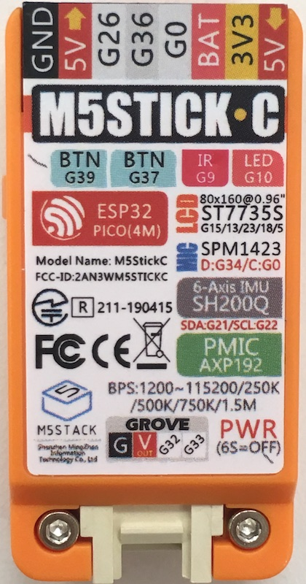
 |  |  |  |  |  |  |  |  |  |  |  | ＸＥ | ﾘﾚｰモジュール | 30A 240VAC | 1 | AE-RELAY953B-5V | 秋月電子
 |  |  |  |  |  |  |  |  | Ｔ２ |  |  | ＸＷ | ﾘﾚｰモジュール | 30A 240VAC | 1 | AE-RELAY953B-5V | 秋月電子
 |  | XT |  |  |  |  |  |  |  |  |  | ポンプ東 | 水中ポンプ | ＡＣ100Ｖ | 1 |  | ツルミポンプ
 |  |  |  |  |  |  |  |  |  |  |  | ポンプ西 | 水中ポンプ | ＡＣ100Ｖ | 1 |  | ツルミポンプ
ADC1
 |  | 20200810追加 |  |  |  |  |  |  |  |  |  | ｺﾝｾﾝﾄﾀｲﾏｰ |  |  | 1
 |  |  |  |  |  |  |  |  |  |  |  | ＸＴ | ﾘﾚｰ | ＡＣ100Ｖ | 1 | MY2Z PYF-08A PYC-A1 | オムロン
INPUT
 |  |  |  |  |  |  |  |  |  |  |  | WDE | 土壌水分センサ | 0-100%/0-1V | 1 | ＷＤ-3-Ｗ-5Ｙ | A・R・P
OUTPUT
 |  |  |  |  |  |  |  |  |  |  |  | WDW | 土壌水分センサ | 0-100%/0-1V | 1 | ＷＤ-3-Ｗ-5Ｙ | A・R・P
SPW
 |  | 10K |  |  |  |  |  |  | ＷＤ-3-Ｗ-5Ｙ |  |  | SPW | 直流電源装置 | AC100V/DC5V | 1
 |  |  |  |  |  |  |  |  |  |  |  | CPUE,CPUW | IoT開発基板 |  | 2 | M5Stickｃ | M5Stack社
 |  |  |  |  |  |  |  |  |  |  |  | T1 | 端子台 | AC600V20A | 1 | T10-04PM | モノタロウ
 |  |  |  |  |  |  |  |  |  | WDE |  | T2 | 端子台 | AC600V21A | 1 | T10-10PM | モノタロウ
ＤＣ5Ｖ
 |  |  |  |  |  |  |  |  |  |  |  |  | USB電源 | DC5V × 2 | 1 |  | サンワサプライ
 |  |  |  | CPUE |  |  |  | c |  |  |  | ADC | AD変換ユニット |  | 1 |  | スイッチサイエンス |  | 測定値にノイズが載るため追加

ＸＥ |  |  | 秋月
 |  |  | AE-RELAY953B-5V

 | ポンプ東

 |  |  |  |  |  |  |  | 20200810追加
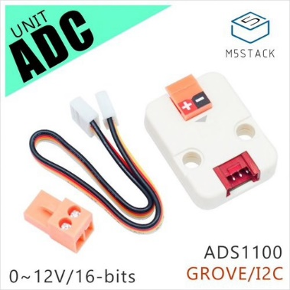

 |  | XT

ADC1
 |  | 20200810追加

INPUT
OUTPUT
 |  |  |  |  |  |  |  |  | ＷＤ-3-Ｗ-5Ｙ

 |  | 10K |  |  |  |  |  |  |  | WDＷ

 |  |  |  | CPUＷ

 |  | 秋月
ＸＷ |  | AE-RELAY953B-5V
 |  |  |  |  |  |  |  |  |  |  |  |  |  |  |  |  | 3V3 3V3

 |  |  |  |  |  |  |  |  |  |  |  |  | 2
 | ポンプ西

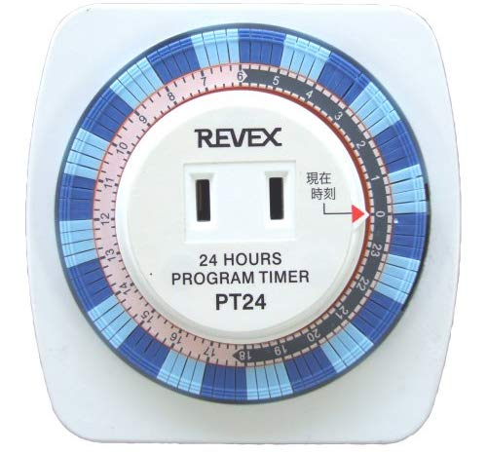

 |  |  |  |  |  |  |  |  |  |  | ｺﾝｾﾝﾄﾀｲﾏｰ
 |  |  |  |  |  |  |  |  |  | XT

 |  |  |  |  |  |  |  |  |  |  | R

 |  |  |  |  |  |  |  |  | ＦＥ
 |  |  |  |  |  |  |  |  | 10Ａ

 |  |  |  |  |  |  |  |  | ＸＥ
 |  |  |  |  |  |  |  |  |  |  | ＡＣ100Ｖ

 |  |  |  |  |  |  |  |  | ポンプ東

 |  |  |  |  |  |  |  |  |  |  | N

 |  |  |  |  |  |  |  |  | ポンプ西
 |  |  |  |  | SPW用ｺﾝｾﾝﾄ

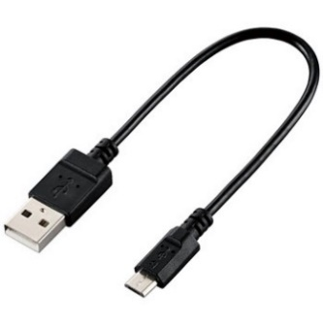

 |  |  |  |  |  |  |  |  |  |  | ＡＣ100Ｖ
 |  |  |  |  |  |  |  |  | ＸＷ

 |  |  |  |  |  |  |  |  | ＦＷ
 |  |  |  |  |  |  |  |  | 10Ａ

 |  |  |  |  |  |  |  |  |  |  | T
 |  |  |  |  |  | M5StickC電源×2
 |  |  |  |  |  |  |  |  |  | T1

配管
 |  |  |  | 品名 | 西個数 | 東個数 | 総個数 | 単価 | 金額
 |  |  |  | バルソケメス20 | 18 | 18 | 36 | 34 | 1224
 |  |  |  | アダプタ-1P(13mm X 20mm) | 18 | 18 | 36 | 100 | 3600
 |  |  |  | 連結パイプ 13mmX30m |  |  | 1 | 2400 | 2400
 |  |  |  | ボールコック | 6 | 6 | 12 | 160 | 1920
 |  |  |  | チュ-ブスタート | 12 | 12 | 24 | 120 | 2880
 |  |  |  |  |  |  |  | 計 | 12024
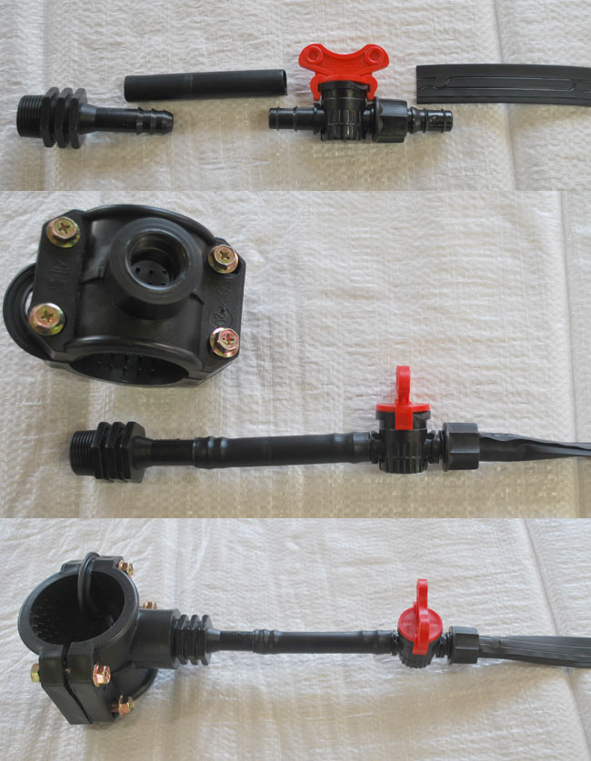

バルソケメス20
 | アダプタ-1P(13mm X 20mm) 100円
 |  | 連結パイプ 13mmX30m2400円
 |  |  | ボールコック160円
 |  |  | チュ-ブスタート 120円

